E(X)
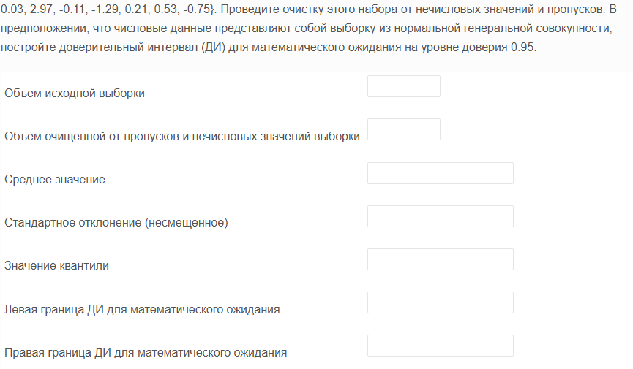
qwerty | Объем исходной выборки | 398
-3.48 | Объем очищенной от пропусков и нечисловых значений выборки | 387
-3.41 | Среднее значение | 0.14405684755 | =+СРЗНАЧ(qwerty)
-3.33 | Стандартное отклонение (несмещенное) | 1.2609556483 | =+ДИСП.В(qwerty)^0,5
-3.14 | Значение квантили | 1.9661287529 | =+СТЬЮДЕНТ.ОБР(1-D10/2;D2-1)
-2.98 | Левая граница ДИ для математического ожидания | 0.018031970246 | =+D3-D5*D4/КОРЕНЬ(D2)
-2.95 | Правая граница ДИ для математического ожидания | 0.27008172484 | =+D3+D5*D4/КОРЕНЬ(D2)
-2.94
-2.89 | gamma | 0.95 | 0.018031970246 | =+D15-D28
-2.82 | alpha | 0.05 | 0.27008172484 | =+D15+D28
-2.67
-2.52
-2.51 | Столбец1
-2.46
-2.38 | Среднее | 0.14405684755
-2.25 | Стандартная ошибка | 0.064097977874
-2.2 | Медиана | 0.2
-2.18 | Мода | 0.2
-2.12 | Стандартное отклонение | 1.2609556483
-2.11 | Дисперсия выборки | 1.590009147
-2.09 | Эксцесс | 0.14789095719
-2.09 | Асимметричность | -0.21542607704
-2.07 | Интервал | 7.23
-1.96 | Минимум | -3.48
-1.95 | Максимум | 3.75
-1.84 | Сумма | 55.75
-1.81 | Счет | 387
-1.81 | Уровень надежности(95,0%) | 0.1260248773
-1.78
-1.76
-1.76
-1.72
-1.71
-1.61
-1.61
-1.58
-1.55
-1.44
-1.42
-1.39
-1.38
-1.36
-1.36
-1.36
-1.35
-1.34
-1.33
-1.32
-1.29
-1.28
-1.28
-1.28
-1.28
-1.27
-1.21
-1.19
-1.18
-1.18
-1.13
-1.13
-1.11
-1.11
-1.1
-1.1
-1.06
-1.05
-1.05
-1.03
-1.01
-1.01
-1
-0.96
-0.94
-0.91
-0.9
-0.89
-0.88
-0.86
-0.84
-0.84
-0.81
-0.81
-0.78
-0.77
-0.75
-0.75
-0.75
-0.75
-0.74
-0.69
-0.68
-0.68
-0.67
-0.63
-0.62
-0.62
-0.62
-0.6
-0.59
-0.59
-0.59
-0.57
-0.56
-0.56
-0.56
-0.55
-0.53
-0.49
-0.49
-0.49
-0.47
-0.47
-0.46
-0.45
-0.44
-0.43
-0.43
-0.41
-0.39
-0.39
-0.38
-0.38
-0.37
-0.36
-0.36
-0.36
-0.35
-0.32
-0.31
-0.31
-0.3
-0.3
-0.28
-0.26
-0.25
-0.25
-0.24
-0.24
-0.24
-0.24
-0.23
-0.23
-0.22
-0.22
-0.2
-0.2
-0.19
-0.18
-0.17
-0.17
-0.15
-0.15
-0.14
-0.14
-0.12
-0.12
-0.11
-0.11
-0.1
-0.09
-0.08
-0.08
-0.06
-0.06
-0.05
-0.05
-0.04
-0.04
-0.04
-0.04
-0.03
-0.02
-0.01
0.01
0.03
0.03
0.06
0.06
0.08
0.09
0.1
0.1
0.11
0.12
0.12
0.14
0.14
0.15
0.15
0.16
0.16
0.17
0.17
0.18
0.2
0.2
0.2
0.2
0.2
0.2
0.21
0.21
0.22
0.23
0.25
0.25
0.25
0.26
0.27
0.28
0.28
0.3
0.31
0.31
0.32
0.34
0.34
0.34
0.35
0.35
0.35
0.36
0.36
0.36
0.38
0.38
0.38
0.4
0.42
0.43
0.43
0.43
0.46
0.46
0.47
0.48
0.48
0.49
0.51
0.52
0.52
0.53
0.54
0.56
0.57
0.57
0.57
0.6
0.61
0.61
0.62
0.62
0.63
0.63
0.64
0.67
0.68
0.69
0.7
0.7
0.7
0.71
0.72
0.73
0.73
0.74
0.75
0.75
0.75
0.76
0.77
0.77
0.77
0.78
0.79
0.79
0.8
0.8
0.8
0.81
0.81
0.82
0.83
0.85
0.85
0.9
0.91
0.92
0.92
0.93
0.93
0.95
0.97
0.99
1.01
1.03
1.04
1.06
1.13
1.13
1.14
1.15
1.16
1.17
1.17
1.18
1.18
1.19
1.19
1.2
1.2
1.2
1.21
1.23
1.23
1.23
1.24
1.24
1.24
1.29
1.33
1.33
1.34
1.36
1.4
1.4
1.41
1.43
1.43
1.46
1.48
1.51
1.52
1.53
1.53
1.54
1.56
1.57
1.59
1.59
1.59
1.61
1.65
1.67
1.68
1.7
1.7
1.71
1.71
1.73
1.76
1.79
1.81
1.82
1.82
1.84
1.86
1.87
1.88
1.91
1.92
1.93
1.96
2.05
2.06
2.07
2.08
2.11
2.14
2.18
2.19
2.2
2.22
2.24
2.27
2.32
2.38
2.47
2.52
2.52
2.53
2.79
2.87
2.89
2.97
3.16
3.3
3.75
data
dec
eps
equal
equal
less
nine
one
seven
three
two

D(X)
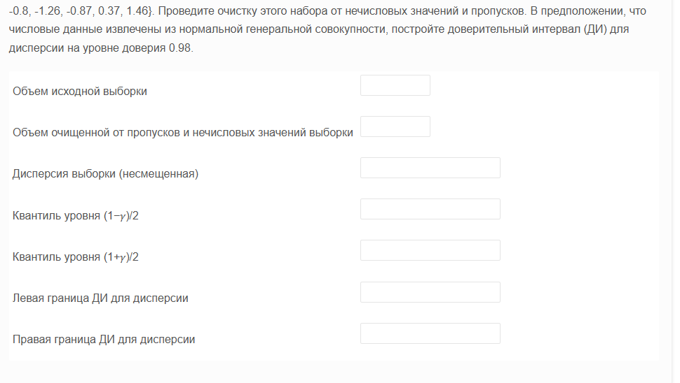
qwerty | Объем исходной выборки | 412
-3.24 | Объем очищенной от пропусков и нечисловых значений выборки | 407
-3 | Дисперсия выборки (несмещенная) | 0.9726832246 | =+ДИСП.В(A2:A408)
-2.81 | Квантиль уровня (1−𝛾)/2 (alpha/2) | 475.21628102 | =+ХИ2.ОБР(1-D11/2;D2-1)
-2.57 | Квантиль уровня (1+𝛾)/2 (1-alpha/2) | 342.66357093 | =+ХИ2.ОБР(D11/2;D2-1)
-2.44 | Левая граница ДИ для дисперсии | 0.83100980535 | =+(D2-1)*D3/D4
-2.26 | Правая граница ДИ для дисперсии | 1.1524697187 | =+(D2-1)*D3/D5
-2.25
-2.16
-2.09 | gamma | 0.98
-2.02 | alpha | 0.02
-1.98
-1.96
-1.95
-1.94
-1.93
-1.93
-1.89
-1.87
-1.84
-1.73
-1.73
-1.64
-1.64
-1.64
-1.57
-1.53
-1.53
-1.52
-1.52
-1.49
-1.48
-1.46
-1.46
-1.44
-1.42
-1.4
-1.38
-1.37
-1.36
-1.36
-1.35
-1.35
-1.33
-1.32
-1.32
-1.31
-1.31
-1.3
-1.28
-1.28
-1.28
-1.26
-1.26
-1.26
-1.25
-1.25
-1.25
-1.23
-1.23
-1.22
-1.19
-1.18
-1.17
-1.17
-1.16
-1.15
-1.14
-1.13
-1.13
-1.12
-1.12
-1.11
-1.1
-1.09
-1.09
-1.08
-1.07
-1.05
-1.05
-1.04
-1.04
-1.03
-1.03
-1.02
-1.01
-0.97
-0.96
-0.95
-0.94
-0.93
-0.93
-0.93
-0.93
-0.92
-0.92
-0.89
-0.88
-0.87
-0.85
-0.82
-0.82
-0.8
-0.79
-0.78
-0.78
-0.77
-0.74
-0.74
-0.73
-0.73
-0.72
-0.72
-0.7
-0.7
-0.67
-0.66
-0.66
-0.65
-0.64
-0.64
-0.64
-0.63
-0.6
-0.59
-0.59
-0.58
-0.57
-0.55
-0.55
-0.55
-0.55
-0.54
-0.53
-0.53
-0.53
-0.53
-0.51
-0.51
-0.51
-0.51
-0.51
-0.51
-0.5
-0.5
-0.49
-0.49
-0.48
-0.46
-0.45
-0.44
-0.44
-0.44
-0.44
-0.43
-0.42
-0.42
-0.39
-0.39
-0.39
-0.39
-0.38
-0.37
-0.37
-0.37
-0.37
-0.36
-0.36
-0.36
-0.34
-0.34
-0.33
-0.32
-0.31
-0.3
-0.3
-0.29
-0.28
-0.28
-0.27
-0.27
-0.27
-0.26
-0.26
-0.26
-0.26
-0.25
-0.24
-0.24
-0.23
-0.23
-0.23
-0.23
-0.23
-0.22
-0.22
-0.22
-0.21
-0.21
-0.19
-0.19
-0.18
-0.17
-0.16
-0.15
-0.15
-0.14
-0.14
-0.13
-0.13
-0.13
-0.11
-0.11
-0.11
-0.11
-0.1
-0.1
-0.09
-0.09
-0.06
-0.06
-0.05
-0.05
-0.05
-0.04
-0.04
-0.04
-0.02
-0.01
0
0
0.01
0.03
0.04
0.04
0.06
0.06
0.06
0.06
0.06
0.07
0.07
0.07
0.07
0.07
0.07
0.09
0.09
0.1
0.11
0.11
0.12
0.13
0.14
0.15
0.15
0.16
0.16
0.16
0.17
0.17
0.17
0.18
0.19
0.19
0.19
0.19
0.21
0.21
0.21
0.22
0.22
0.22
0.24
0.25
0.28
0.28
0.28
0.29
0.29
0.29
0.3
0.31
0.31
0.32
0.32
0.32
0.34
0.34
0.34
0.35
0.35
0.36
0.37
0.37
0.37
0.37
0.39
0.4
0.41
0.42
0.43
0.44
0.44
0.44
0.45
0.46
0.46
0.47
0.47
0.47
0.48
0.53
0.53
0.53
0.54
0.54
0.54
0.55
0.58
0.59
0.6
0.61
0.61
0.64
0.64
0.65
0.65
0.65
0.66
0.67
0.67
0.67
0.71
0.74
0.75
0.75
0.75
0.78
0.82
0.84
0.84
0.84
0.85
0.87
0.87
0.88
0.89
0.89
0.89
0.9
0.91
0.95
0.95
0.96
0.96
0.97
1
1.01
1.03
1.07
1.08
1.09
1.1
1.11
1.12
1.14
1.17
1.19
1.2
1.22
1.22
1.23
1.25
1.27
1.28
1.29
1.33
1.33
1.34
1.34
1.35
1.39
1.4
1.41
1.41
1.43
1.45
1.46
1.49
1.52
1.52
1.54
1.55
1.6
1.71
1.73
1.8
1.8
1.81
1.84
1.94
1.99
2.38
2.69
2.69
2.85
2.88
level
NA
NA
NA
NA

